상품제안서
베오 메탈 스위스 버거 볼펜 | 상품코드: S42032

 |  |  |  |  |  |  | 02-713-8555 | www.synergygift.co.kr
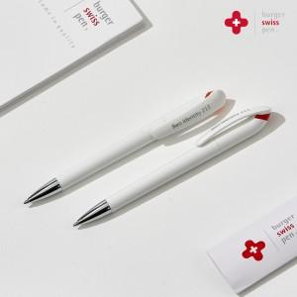

【상세/제작정보】 | <p>&nbsp;<span style="font-size: 14pt;">※ 패키지 제작 발주 별도 문의 바랍니다.</span></p>

【인쇄/포장옵션】 | 실크, 레이저 / 포장불가능

【공급단가】 | 수량 | 100~ | 600~ | 1,000~ | 3,000~ | 10,000~
*VAT별도 | 메탈 오렌지 | 3,870원 | 3,600원 | 3,490원 | 3,400원 | 3,080원
 | 메탈 레드 | 3,870원 | 3,600원 | 3,490원 | 3,400원 | 3,080원

【상품 URL】 | https://www.synergygift.co.kr:443/src/goods_detail.php?gdno=42032

